Belastungstabelle_Website
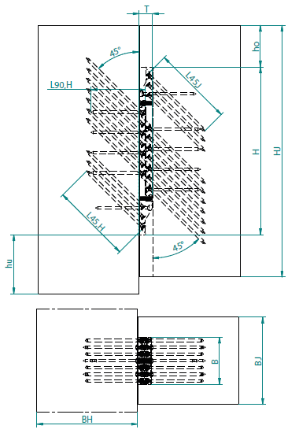
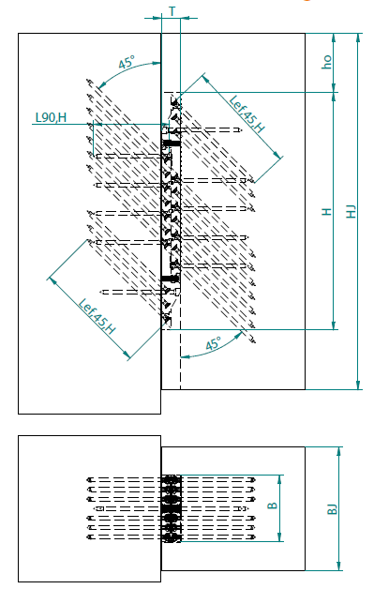
Belastungswerte EVO-GRIP-Verbinder "Standard Variante" nach ETA-25/0702 Zulassung (2025-08-27) |  |  |  |  |  |  | Select language: | DE | KNAPP GmbH
 |  |  |  |  |  |  |  |  | V_02_251218
NEBENTRÄGER |  |  | 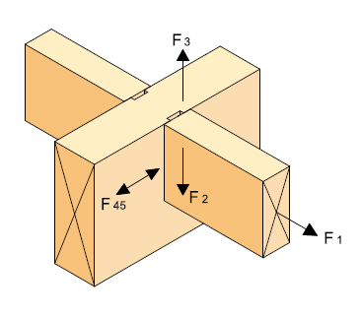
Holzsortierklasse : | GL24h
Charakteristische Rohdichte: | 385 kg/m³
Klasse der Einwirkungsdauer: | Mittel
Modifikationsbeiwert kmod: | 0.8
Sicherheitsbeiwert Holz: | 1.3 | = gM
Sicherheitsbeiwert ALU: | 1.25 | = gM,2
Sicherheitsbeiwert Stahl: | 1.1 | = gM,1
Ausgabe der Belastungswerte: | Bemessungswerte |  |  |  | HAUPTTRÄGER | NEBENTRÄGER | STÜTZE | NEBENTRÄGER

EVO-Grip-Größen (4) | 45° Schrägschrauben |  | 90° Horizontal-Schrauben |  | Einbauhöhe | Tragfähigkeit Aluminium | Belastungswerte in Sortierklasse: |  | GL24h
H x B x T (Höhe x Breite x Tiefe) | Anzahl | Durchmesser x Länge | Anzahl | Durchmesser x Länge | ho | F2,alu,Rd | F2,J,screw,Rd (1) | F2,J,tau,Rd (2) | F2,J,Rd (3)
[mm] |  |  |  |  | [mm] | [kN] | [kN] | [kN] | [kN]
200x60x25 H | 4 | KNAPP VG SK 8x120 | 3 | KNAPP VG SK 8x160 | 60 | 192.0 | 34.0 | 35.5 | 34.0
200x100x25 H | 6 |  | 3 |  | 100 | 320.0 | 51.0 | 42.4 | 42.4
200x140x25 H | 8 |  | 3 |  | 140 | 448.0 | 68.0 | 49.3 | 49.3
200x180x25 H | 8 |  | 3 |  | 150 | 576.0 | 68.0 | 51.1 | 51.1
360x60x30 H | 8 | KNAPP VG SK 8x160 | 4 | KNAPP VG SK 8x160 | 60 | 240.0 | 81.7 | 98.3 | 81.7
360x100x30 H | 10 |  | 4 |  | 100 | 400.0 | 102.1 | 110.6 | 102.1
360x140x30 H | 12 |  | 4 |  | 140 | 560.0 | 122.5 | 122.9 | 122.5
360x180x30 H | 14 |  | 4 |  | 180 | 720.0 | 142.9 | 135.2 | 135.2
500x60x40 H | 12 | KNAPP VG SK 8x200 | 6 | KNAPP VG SK 8x160 | 60 | 384.0 | 171.6 | 217.4 | 171.6
500x100x40 H | 20 |  | 6 |  | 240 | 800.0 | 286.0 | 238.3 | 238.3
500x140x40 H | 20 |  | 6 |  | 140 | 896.0 | 286.0 | 255.2 | 255.2
500x180x40 H | 20 |  | 6 |  | 180 | 1152.0 | 286.0 | 274.1 | 274.1
500x220x40 H | 22 |  | 6 |  | 220 | 1408.0 | 314.5 | 293.0 | 293.0
500x260x40 H | 24 |  | 6 |  | 260 | 1664.0 | 343.1 | 311.9 | 311.9
500x300x40 H | 24 |  | 6 |  | 300 | 1920.0 | 343.1 | 330.8 | 330.8
1) … Querkrafttragfähigkeit der 45° Schrauben und dem Reibbeiwert der Verbinderplatte; Belastungswert abhängig von Schraubenlänge der 45° Schrägschrauben und der Holzsortierklasse
2) … Querkrafttragfähigkeit vom Holz in Folge von Rollschub und Querdruck im Nebenträger; Belastungswert abhängig von Einbauhöhe h0
3) … Min.-Wert von F_2,alu,Rk ; F_2,J,screw,Rk und F_2,J,tau,Rk
4) … Mindestholzbreite Nebenträger: Verbinderbreite B + 40 mm

HAUPTTRÄGER
Holzsortierklasse : | GL24h
Charakteristische Rohdichte: | 385 kg/m³
Klasse der Einwirkungsdauer: | Mittel
Modifikationsbeiwert kmod: | 0.8
Ausgabe der Belastungswerte: | Bemessungswerte

EVO-Grip-Größen | 45° Schrägschrauben |  | 90° Horizontal-Schrauben |  | Untere Höhe | Tragfähigkeit Aluminium | Belastungswerte in Sortierklasse: |  | GL24h
H x B x T (Höhe x Breite x Tiefe) | Anzahl | Durchmesser x Länge | Anzahl | Durchmesser x Länge | hu | F2,alu,Rd | F2,H,screw,Rd (1) | F2,H,tau,Rd (2) | F2,H,Rd (3)
[mm] |  |  |  |  | [mm] | [kN] | [kN] | [kN] | [kN]
200x60x25 H | 4 | KNAPP VG SK 8x120 | 3 | KNAPP VG SK 8x160 | 20 | 192.0 | 34.0 | 36.0 | 34.0
200x100x25 H | 6 |  | 3 |  | 30 | 320.0 | 51.0 | 43.4 | 43.4
200x140x25 H | 8 |  | 3 |  | 40 | 448.0 | 68.0 | 51.3 | 51.3
200x180x25 H | 8 |  | 3 |  | 40 | 576.0 | 68.0 | 56.8 | 56.8
360x60x30 H | 8 | KNAPP VG SK 8x160 | 4 | KNAPP VG SK 8x160 | 20 | 240.0 | 81.7 | 98.4 | 81.7
360x100x30 H | 10 |  | 4 |  | 20 | 400.0 | 102.1 | 106.7 | 102.1
360x140x30 H | 12 |  | 4 |  | 40 | 560.0 | 122.5 | 123.2 | 122.5
360x180x30 H | 14 |  | 4 |  | 50 | 720.0 | 142.9 | 136.4 | 136.4
500x60x40 H | 12 | KNAPP VG SK 8x200 | 6 | KNAPP VG SK 8x160 | 20 | 384.0 | 171.6 | 217.1 | 171.6
500x100x40 H | 20 |  | 6 |  | 40 | 800.0 | 286.0 | 240.4 | 240.4
500x140x40 H | 20 |  | 6 |  | 50 | 896.0 | 286.0 | 259.2 | 259.2
500x180x40 H | 20 |  | 6 |  | 60 | 1152.0 | 286.0 | 278.5 | 278.5
500x220x40 H | 22 |  | 6 |  | 70 | 1408.0 | 314.5 | 298.5 | 298.5
500x260x40 H | 24 |  | 6 |  | 80 | 1664.0 | 343.1 | 319.0 | 319.0
500x300x40 H | 24 |  | 6 |  | 90 | 1920.0 | 343.1 | 340.1 | 340.1
1) … Querkrafttragfähigkeit der 45° Schrauben und dem Reibbeiwert der Verbinderplatte sowie der Druckpressung der Verbinderplatte und der Druckschrauben (90° Horizontalschrauben); Belastungswert abhängig von Schraubenlänge der 45° Schrägschrauben und der Holzsortierklasse
2) … Querkrafttragfähigkeit vom Holz in Folge von Rollschub und Querdruck im Hauptträger; Belastungswert abhängig von untere Höhe hu
3) … Min.-Wert von F_2,alu,Rk ; F_2,H,screw,Rk und F_2,H,tau,Rk

STÜTZE
Holzsortierklasse : | GL24h
Charakteristische Rohdichte: | 385 kg/m³
Klasse der Einwirkungsdauer: | Mittel
Modifikationsbeiwert kmod: | 0.8
Ausgabe der Belastungswerte: | Bemessungswerte

EVO-Grip-Größen (4) | 45° Schrägschrauben |  | 90° Horizontal-Schrauben |  | Tragfähigkeit Aluminium | Belastungswerte in Sortierklasse: |  | GL24h
H x B x T (Höhe x Breite x Tiefe) | Anzahl | Durchmesser x Länge | Anzahl | Durchmesser x Länge | F2,alu,Rd | F2,C,screw,Rd (1) | F2,C,tau,Rd (2) | F2,C,Rd (3)
[mm] |  |  |  |  | [kN] | [kN] | [kN] | [kN]
200x60x25 H | 4 | KNAPP VG SK 8x120 | 3 | KNAPP VG SK 8x160 | 192.0 | 34.0 | 36.2 | 34.0
200x100x25 H | 6 |  | 3 |  | 320.0 | 51.0 | 69.7 | 51.0
200x140x25 H | 8 |  | 3 |  | 448.0 | 68.0 | 127.8 | 68.0
200x180x25 H | 8 |  | 3 |  | 576.0 | 68.0 | 185.9 | 68.0
360x60x30 H | 8 | KNAPP VG SK 8x160 | 4 | KNAPP VG SK 8x160 | 240.0 | 81.7 | 79.9 | 79.9
360x100x30 H | 10 |  | 4 |  | 400.0 | 102.1 | 101.8 | 101.8
360x140x30 H | 12 |  | 4 |  | 560.0 | 122.5 | 140.8 | 122.5
360x180x30 H | 14 |  | 4 |  | 720.0 | 142.9 | 219.0 | 142.9
500x60x40 H | 12 | KNAPP VG SK 8x240 | 6 | KNAPP VG SK 8x160 | 384.0 | 158.8 | 153.8 | 153.8
500x100x40 H | 20 |  | 6 |  | 800.0 | 244.1 | 176.8 | 176.8
500x140x40 H | 20 |  | 6 |  | 896.0 | 306.2 | 262.8 | 262.8
500x180x40 H | 20 |  | 6 |  | 1152.0 | 311.9 | 382.3 | 311.9
500x220x40 H | 22 |  | 6 |  | 1408.0 | 343.0 | 501.8 | 343.0
500x260x40 H | 24 |  | 6 |  | 1664.0 | 374.2 | 621.3 | 374.2
500x300x40 H | 24 |  | 6 |  | 1920.0 | 374.2 | 740.7 | 374.2
1) … Querkrafttragfähigkeit der 45° Schrauben und dem Reibbeiwert der Verbinderplatte sowie der Druckpressung der Verbinderplatte und der Druckschrauben (90° Horizontalschrauben); Belastungswert abhängig von Schraubenlänge der 45° Schrägschrauben und der Holzsortierklasse
2) … Querkrafttragfähigkeit vom Holz in Folge von Rollschub und Längsdruck in der Stütze; Belastungswert abhängig von der Schraubenlänge der 45° Schrägschrauben und von der Holzsortierklasse
3) … Min.-Wert von F_2,alu,Rk ; F_2,C,screw,Rk und F_2,C,tau,Rk
4) … Mindestholzbreite Stütze: Verbinderbreite B + 40 mm

Haftungsausschluss: Die Bemessung ist vom Kunden oder einem von ihm beauftragten Ingenieurbüro eigenverantwortlich vorzunehmen. Jeder Vorschlag oder jede Unterstützung durch Mitarbeitende der KNAPP GmbH stellt lediglich eine unverbindliche Empfehlung dar und darf nicht ungeprüft umgesetzt werden. Eine Haftung der KNAPP GmbH für die Richtigkeit der Berechnung oder deren Ergebnisse wird ausdrücklich ausgeschlossen. Die KNAPP GmbH stellt die zur Bemessung und zur Kontrolle der Bemessung erforderlichen ETA-Dokumente online auf ihrer Homepage zur Verfügung.

